ÉVOLUTION
ÉVOLUTION DES EFFECTIFS AU 31/12/2020

 |  | SOCIÉTÉ - SIREN | ÉTABLISSEMENT - NIC |  |  |  | DATE DE SITUATION | Période Courante | 202001..202012 | 2020 | 31/12/2020 | 01/01/2020
 |  | 995002433 | * |  |  |  | 2020-12-31 | Période N-1 | 201901..201912 | 2019 | 31/12/2019 | 01/01/2019 | 31/12/2019
 |  |  |  |  |  |  |  | Période N-2 | 201801..201812 | 2018 | 31/12/2018 | 01/01/2018 | 31/12/2018

PAR TYPE DE CONTRAT

 | Présent
 | 0
 | Présent
Contrat de travail à durée déterminée de droit privé | 1
Contrat de travail à durée indéterminée de droit privé | 35
 | Présent
 | 0

 | N-2 - Au 31/12/2018 |  |  | N-1 - Au 31/12/2019 |  | ANNÉE EN COURS - Au 31/12/2020
 | 0 |  |  | 36 |  | 0
 |  | 0 |  |  | 36 |  | 0

PAR TRANCHE D'AGE

 | Présent
 | 0
 | Présent
0 - 20 ans | 1
20 - 25 ans | 1
36 - 40 ans | 6
41 - 45 ans | 8
46 - 50 ans | 5
51 - 55 ans | 5
56 - 60 ans | 1
61 - 65 ans | 1
65 ans et + | 8
 | Présent
 | 0

 | N-2 - Au 31/12/2018 |  |  | N-1 - Au 31/12/2019 |  | ANNÉE EN COURS - Au 31/12/2020

PAR CONVENTION

 | Présent
 | 0
 | Présent
Autres cadres au sens de la convention collective (ou du statut pour les régimes spéciaux) | 14
Employé administratif d_entreprise, de commerce, agent de service | 22
 | Présent
 | 0

 | N-2 - Au 31/12/2018 |  |  | N-1 - Au 31/12/2019 |  | ANNÉE EN COURS - Au 31/12/2020

NOMBRE D'ENTREES

 | Entrées Mois
 | 0
 | Entrées Mois
201901 | 1
201902 | 0
201903 | 0
201904 | 0
201905 | 0
201906 | 0
201907 | 0
201908 | 0
201909 | 0
201910 | 0
201911 | 1
201912 | 0
 | Entrées Mois
202001 | 2
202002 | 0
202003 | 0
202004 | 1
202005 | 0
202006 | 0

 | N-2 - Au 31/12/2018 |  |  | N-1 - Au 31/12/2019 |  | ANNÉE EN COURS - Au 31/12/2020
 | 0 |  |  | 2 |  | 3

NOMBRE DE SORTIES

 | Sorties Mois
 | 0
 | Sorties Mois
201901 | 0
201902 | 0
201903 | 0
201904 | 0
201905 | 0
201906 | 0
201907 | 0
201908 | 0
201909 | 0
201910 | 0
201911 | 0
201912 | 0
 | Sorties Mois
202001 | 0
202002 | 0
202003 | 0
202004 | 0
202005 | 0
202006 | 0

 | N-2 - Au 31/12/2018 |  |  | N-1 - Au 31/12/2019 |  | ANNÉE EN COURS - Au 31/12/2020
 | 0 |  |  | 0 |  | 0

TURNOVER

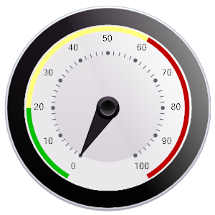
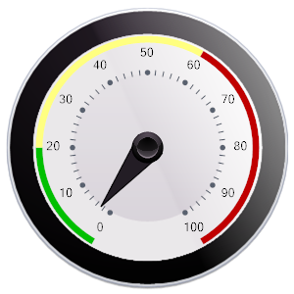

 | N-2 - Au 31/12/2018 |  |  | N-1 - Au 31/12/2019 |  | ANNÉE EN COURS - Au 31/12/2020
 | #DIV/0! |  |  | 2.8 |  | #DIV/0!

